ListSearchResult
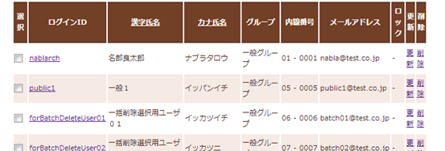
ListSearchResult_FormDivide.jpg

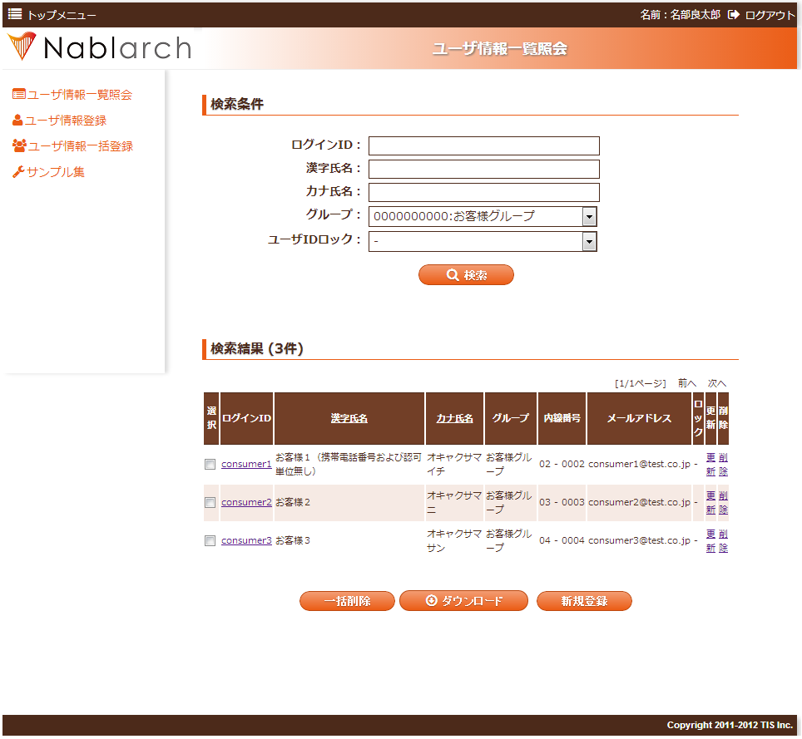

検索条件と検索結果一覧でフォームを分ける。
<n:form>
<%-- 検索条件 --%>
</n:form>
<n:form windowScopePrefixes="11AC_W11AC01">
<%-- 検索結果一覧 --%>
</n:form>

ListSearchResult_Example.jpg

検索結果並び替え用の列見出しのリンク

検索結果件数
ページング
(現在のページ数、前のページ/次のページに移動するリンク)

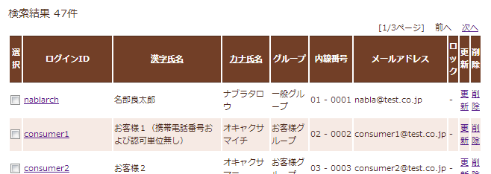

1行毎に色分けされた一覧

ListSearchResult_PagingTableFull.jpg

検索結果件数
ページング

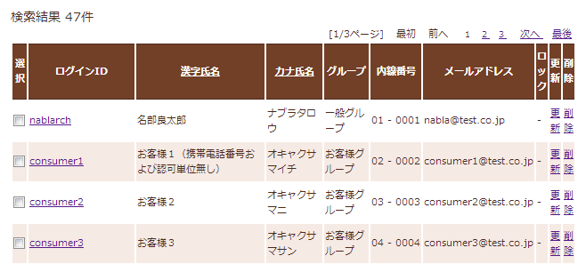

検索結果

ListSearchResult_PagingFull.jpg

現在のページ番号
最初
前へ
ページ番号
次へ
最後

ListSearchResult_PagingBefore.jpg

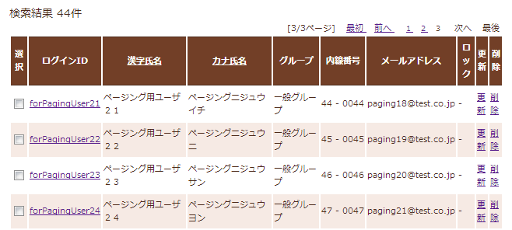

ListSearchResult_PagingAfter.jpg

ListSearchResult_PagingAfter2.jpg

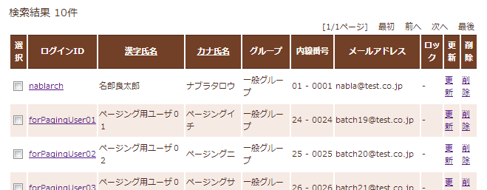

ListSearchResult_TableFull.jpg

ヘッダ行

ボディ行

ListSearchResult_TableStatus.jpg

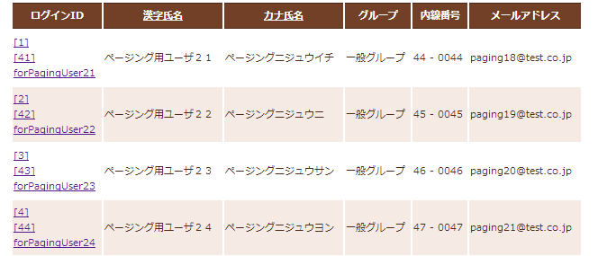

ListSearchResult_SortSubmitTag.jpg

検索結果件並び替え用の列見出しのリンク

